상품제안서
[알로코리아] 140W GaN 프로 PD PPS 초고속 5포트 멀티 충전기 UC5140GPD[인쇄무료] | 상품코드: F30354

 |  |  |  |  |  |  | 02-412-0044 | www.easy1.co.kr
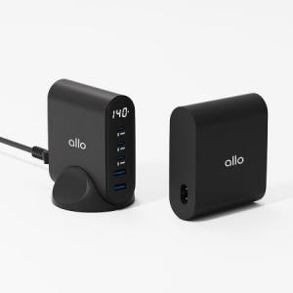

【상세/제작정보】 | -쇼핑백 1200원 부과세별도

【인쇄/포장옵션】 | 레이저, 풀칼라 / 포장지포장

【공급단가】 | 수량 | 30~ | 50~ | 100~ | 300~ | 500~
*VAT별도 | 단가 | 65,380원 | 64,250원 | 63,120원 | 62,000원 | 60,870원

【상품 URL】 | http://www.easy1.co.kr/src/goods_detail.php?gdno=30354

